Chi tiết địa chất
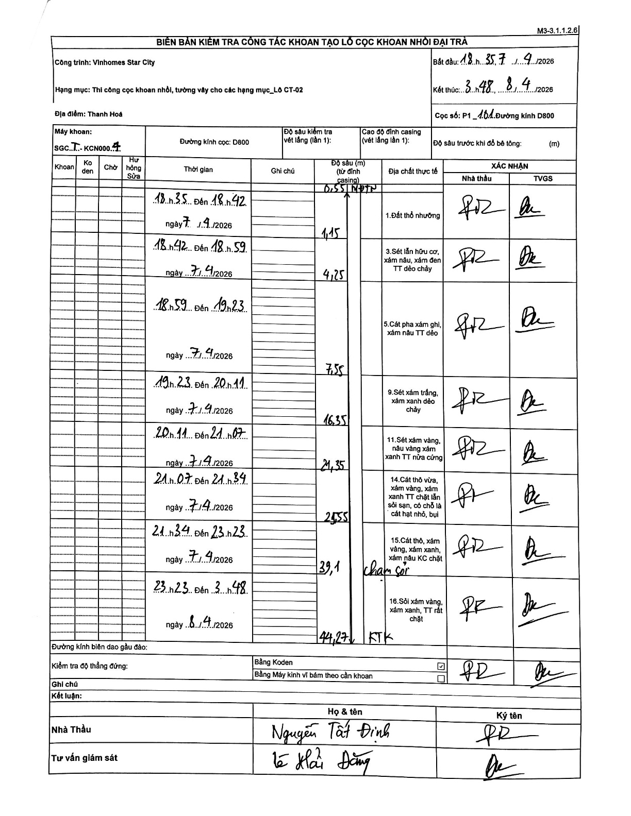
Dự án | Star City Thanh Hóa
Hạng mục | Thi công cọc khoan nhồi, tường vây cho các hạng mục_Lô CT-02
Tên bộ phận | Thanh Hoá
Số hiệu cọc | P1_101
Tên Máy khoan | SGCT-KCN0004
Đường kính | D800
Bắt đầu thi công | 18:35 07/04/2026
Kết thúc thi công | 03:48 08/04/2026

Địa chất TT | Đường kính | Mô tả lớp thiết kế | Từ (h) | Đến (h) | Cao độ từ | Cao độ đến | T.Gian (h) | Dài (m) | V (m/h) | Ghi chú
1.Đất thổ nhưỡng | D800 | Đất thổ nhưỡng | 18:35 07/04/2026 | 18:42 07/04/2026 | -0.55 | -1.15 | 0.12 | 0.6 | 5.14 | Lớp đầu tiên tính từ 0.55m đến 1.15m
2 | D800 | Sét lẫn hữu cơ, xám nâu, xám đen TT dẻo chảy | 18:42 07/04/2026 | 18:59 07/04/2026 | -1.15 | -4.25 | 0.28 | 3.1 | 10.94
3 | D800 | Cát pha xám ghi, xám nâu TT dẻo | 18:59 07/04/2026 | 19:23 07/04/2026 | -4.25 | -7.55 | 0.4 | 3.3 | 8.25
4 | D800 | Sét xám trắng, xám xanh dẻo chảy | 19:23 07/04/2026 | 20:11 07/04/2026 | -7.55 | -16.35 | 0.8 | 8.8 | 11
5 | D800 | Sét xám vàng, nâu vàng xám xanh TT nửa cứng | 20:11 07/04/2026 | 21:07 07/04/2026 | -16.35 | -21.35 | 0.93 | 5 | 5.36
6 | D800 | Cát thô vừa, xám vàng, xám xanh TT chặt lẫn sỏi sạn, có chỗ là cát hạt nhỏ, bụi | 21:07 07/04/2026 | 21:34 07/04/2026 | -21.35 | -24.55 | 0.45 | 3.2 | 7.11
7 | D800 | Cát thô, xám vàng, xám xanh, xám nâu KC chặt | 21:34 07/04/2026 | 23:23 07/04/2026 | -24.55 | -39.1 | 1.82 | 14.55 | 8.01
8 | D800 | Sỏi xám vàng, xám xanh, TT rất chặt | 23:23 07/04/2026 | 03:48 08/04/2026 | -39.1 | -44.27 | 4.42 | 5.17 | 1.17

ẢNH BIÊN BẢN GỐC

